Download
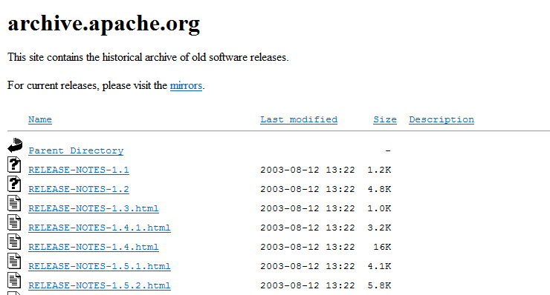
URL | http://archive.apache.org/dist/ant/binaries/

install
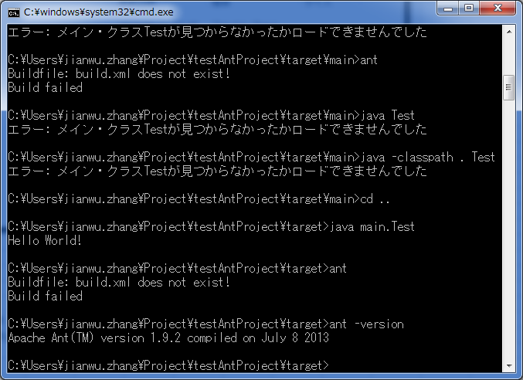
解压
 | 解压zip压缩包，将压缩包放置你要放置的目录。C:\arisdev\apache-ant-1.9.2，

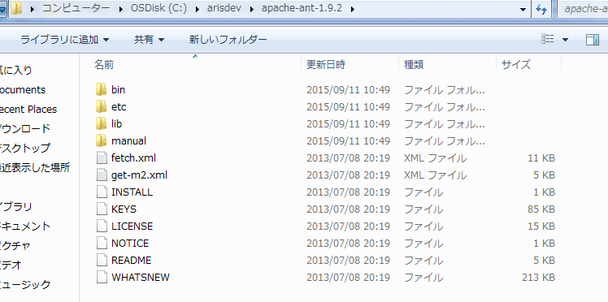

配置环境变数
 | ANT_HOME = D:\apache-ant-1.9.1
 | PATH=%ANT_HOME%\bin;
JDK（依赖）
 | JAVA_HOME =C:\arisdev\jdk1.7.0_45
 | CLASSPATH=.;%JAVA_HOME%\lib\dt.jar;%JAVA_HOME%\lib\tools.jar
 | PATH=%JAVA_HOME%\bin;

环境检证

Ant原理
 | Ant的运行，依赖于Ant绑定的xml文件。默认为build.xml，如果不使用默认的XML文件的话，可以使用如下Ant命令来修改
 |  | ant -buildfile xxx.xml
 |  | ant -f xxx.xml
 |  | ant -file xxx.xml

 | 详细命令如下
 |  | 语法元素说明如下：
 |  | -help
 |  | 显示描述ant 命令及其选项的帮助信息
 |  | -projecthelp
 |  | 显示包含在构建文件中的、所有用户编写的帮助文档。即为各个<target>中description 属性的文本，以及包含在<description>元素中的任何文本。将有description 属性的目标列为主目标（Main target），没有此属性的目标则列为子目标（Subtarget）。
 |  | -version
 |  | 要求ant 显示其版本信息，然后退出。
 |  | -quiet
 |  | 抑制并非由构建文件中的echo 任务所产生的大多数消息。
 |  | -verbose
 |  | 显示构建过程中每个操作的详细消息。此选项与-debug 选项只能选其一。
 |  | -debug
 |  | 显示Ant 和任务开发人员已经标志为调试消息的消息。此选项与-verbose 只能选其一。
 |  | -emacs
 |  | 对日志消息进行格式化，使它们能够很容易地由Emacs 的shell 模式（shellmode）所解析；也就是说，打印任务事件，但并不缩排，在其之前也没有[taskname]。
 |  | -logfile filename
 |  | 将日志输出重定向到指定文件。
 |  | -logger classname
 |  | 指定一个类来处理Ant 的日志记录。所指定的类必须实现了org.apache.tools.ant.BuildLogger 接口。
 |  | -listener classname
 |  | 为Ant 声明一个监听类，并增加到其监听者列表中。在Ant与IDE或其他Java程序集成时，此选项非常有用。可以阅读第六章以了解有关监听者的更多信息。必须将所指定的监听类编写为可以处理Ant 的构建消息接发。
 |  | -buildfile filename
 |  | 指定Ant 需要处理的构建文件。默认的构建文件为build.xml。
 |  | -Dproperty=value
 |  | 在命令行上定义一个特性名－值对。
 |  | -find filename
 |  | 指定Ant 应当处理的构建文件。与-buildfile 选项不同，如果所指定文件在当前目录中未找到，-find 就要求Ant 在其父目录中再进行搜索。这种搜索会继续在其祖先目录中进行，直至达到文件系统的根为止，在此如果文件还未找到，则构建失败。
 |  | -atuoproxy jdk1.5以上的可以使用代理设置
 |  | -nouserlib 运行ant时不使用用户lib中的jar包
 |  | -nice 设计主线程优先级
 |  | -logfile 使用指定的log日志
 |  | -noinput 不允许交互输入
 |  | -keep-going, -k 执行不依赖于所有目标
 |  | -propertyfile 加载所有属性配置文件 -d 属性文件优先

范例
 | >ant |  |  |  | 在当前目录下的build.xml运行Ant，执行缺省的target。
 | >ant -buildfile build-test.xml |  |  |  | 在当前目录下的build-test.xml运行Ant，执行缺省的target。
 | >ant -buildfile build-test.xml clean |  |  |  | 在当前目录下的build-test.xml运行Ant，执行一个叫做clean的target。
 | >ant -buildfile build-test.xml -Dbuild=build/classes clean |  |  |  | 在当前目录下的build-test.xml运行Ant，执行一个叫做clean的target，并设定build属性的值为build/classes。

 | xxx.xml说明
 | <project default="all">
 | <property name="pro_a" value="a value" />
 | <property name="pro_b" value="b value" />

 | <path id="rt.path">
 | <pathelement location="${java.home}/jre/lib/rt.jar" />
 | </path>

 | <target name="all">
 | <javac srcdir=".">
 | <classpath refid="a.path" />
 | </javac>
 | </target>
 | </project>

 | 注意：
 | ● 所有构建文件都要有<project>元素，而且至少有一个<target> 元素。
 | ● 对于<project> 元素的default 属性并不一定需要默认值。
 | ● 构建文件并不一定要被命名为build.xml。不过build.xml 是ant 要搜索的默认文件名。
 | ● 每个构建文件只能有一个<project> 元素。
 | 在cmd窗口中进入到当前build.xml目录

节点元素
 | Project
 | target
 | property

 | Project
 |  | project 元素是 Ant 构件文件的根元素， Ant 构件文件至少应该包含一个 project 元素，否则会发生错误。在每个 project 元素下，可包含多个 target 元素。接下来向读者展示一下 project 元素的各属性。
 |  | ● name 属性：用于指定 project 元素的名称。
 |  | ● default 属性：用于指定 project 默认执行时所执行的 target 的名称。
 |  | ● basedir 属性：用于指定基路径的位置。该属性没有指定时，使用 Ant 的构件文件的附目录作为基准目录。
 |  | <?xml version="1.0" ?>
 |  | <project name="ant-project" default="print-dir" basedir=".">
 |  | <target name="print-dir">
 |  | <echo message="The base dir is: ${basedir}" />
 |  | </target>
 |  | </project>
 |  | 从上例可以看出，在这里定义了default 属性的值为print-dir，即当运行ant 命令时，
 |  | 如果没有指明执行的target，则将执行默认的target（print-dir）。
 |  | 此外，还定义了basedir 属性的值为 “.” ，.表示当前目录，进入当前目录后运行ant 命令，得一下结果：

 | Target
 |  | target为ant的基本执行单元或是任务，它可以包含一个或多个具体的单元/任务。多个target 可以存在相互依赖关系。它有如下属性：
 |  | ● name 属性：指定 target 元素的名称，这个属性在一个 project 元素中是唯一的。我们可以通过指定 target 元素的名称来指定某个 target 。
 |  | ● depends 属性：用于描述 target 之间的依赖关系，若与多个 target 存在依赖关系时，需要以“,”间隔。 Ant 会依照 depends 属性中 target 出现的顺序依次执行每个 target ，被依赖的target 会先执行。
 |  | ● if 属性：用于验证指定的属性是存在，若不存在，所在 target 将不会被执行。
 |  | ● unless 属性：该属性的功能与 if 属性的功能正好相反，它也用于验证指定的属性是否存在，若不存在，所在 target 将会被执行。
 |  | ● description 属性：该属性是关于 target 功能的简短描述和说明。
 |  | 示例：
 |  | <?xml version="1.0" ?>
 |  | <project name="ant-target" default="print">
 |  | <target name="version" if="ant.java.version">
 |  | <echo message="Java Version: ${ant.java.version}" />
 |  | </target>
 |  | <target name="print" depends="version" unless="docs">
 |  | <description>
 |  | a depend example!
 |  | </description>
 |  | <echo message="The base dir is: ${basedir}" />
 |  | </target>
 |  | </project>
 |  | 从以下结果后可以看到，我们运行的是名为 print的target ，由于它依赖于version这个target任务，
 |  | 所以 version将首先被执行，同时因为系统配置了JDK，所以 ant.java.version 属性存在，
 |  | 执行了version，输出信息："[echo] Java Version: 1.6 "，version执行完毕后，
 |  | 接着执行 print，因为docs不存在，而unless属性是在不存在时进入所在target 的，
 |  | 由此可知 print得以执行，输出信息："[echo] The base dir is:D:\Workspace\AntExample\build"。

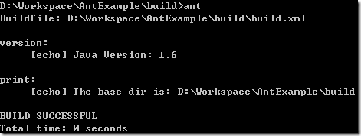

 | Property
 |  | property元素可看作参量或者参数的定义，project 的属性可以通过 property 元素来设定，也可在 Ant 之外设定。若要在外部引入某文件，例如 build.properties 文件，可以通过如下内容将其引：
 |  | <property file="build.properties"/>
 |  | property 元素可用作 task 的属性值。在 task 中是通过将属性名放在${属性名}之间，并放在 task 属性值的位置来实现的。
 |  | Ant 提供了一些内置的属性，它能得到的系统属性的列表与 Java 文档中 System.getProperties() 方法得到的属性一致，这些系统属性可参考 sun 网站的说明。同时， Ant 还提供了一些它自己的内置属性，如下：
 |  | basedir： project 基目录的绝对路径；
 |  | ant.file： buildfile的绝对路径，上例中ant.file值为D:\Workspace\AntExample\build；
 |  | ant.version： Ant 的版本信息，本文为1.8.1 ；
 |  | ant.project.name： 当前指定的project的名字，即前文说到的project的name属性值；
 |  | ant.java.version： Ant 检测到的JDK版本，本文为 1.6 。
 |  | 举例说明如下：
 |  | <project name="ant-project" default="example">
 |  | <property name="name" value="jojo" />
 |  | <property name="age" value="25" />
 |  | <target name="example">
 |  | <echo message="name: ${name}, age: ${age}" />
 |  | </target>
 |  | </project>
 |  | 上例中用户设置了名为name 和age的两个属性，这两个属性设置后，在下文中可以通过 ${name} 和 ${age} 分别取得这两个属性值。

ant 命令
 | copy命令
 |  | copy主要用来对文件和目录的复制功能。举例如下：
 |  | ● 复制单个文件：
 |  | <copy file="old.txt" tofile="new.txt"/>
 |  | ● 对文件目录进行复制：
 |  | <copy todir="../dest_dir">
 |  | <fileset dir="src_dir"/>
 |  | </copy>
 |  | ● 将文件复制到另外的目录：
 |  | <copy file="src.txt" todir="c:/base"/>
 | delete命令
 |  | 对文件或目录进行删除，举例如下：
 |  | ● 删除某个文件：
 |  | <delete file="/res/image/cat.jpg"/>
 |  | ● 删除某个目录：
 |  | <delete dir="/res/image"/>
 |  | ● 删除所有的jar文件或空目录：
 |  | <delete includeEmptyDirs="true">
 |  | <fileset dir="." includes="**/*.jar"/>
 |  | </delete>
 | mkdir 命令
 |  | 创建目录。
 |  | <mkdir dir="/home/philander/build/classes"/>
 | move 命令
 |  | 移动文件或目录，举例如下：
 |  | ● 移动单个文件：
 |  | <move file="sourcefile" tofile=”destfile”/>
 |  | ● 移动单个文件到另一个目录：
 |  | <move file="sourcefile" todir=”movedir”/>
 |  | ● 移动某个目录到另一个目录：
 |  | <move todir="newdir">
 |  | <fileset dir="olddir"/>
 |  | </move>
 | echo 命令
 |  | 该任务的作用是根据日志或监控器的级别输出信息。它包括 message 、 file 、 append 和 level 四个属性，举例如下
 |  | <echo message="ant message" file="/logs/ant.log" append="true">

 | Jar
 |  | jar 标签节点元素
 |  | 该标签用来生成一个JAR文件，其属性如下。
 |  |  | ● destfile表示JAR文件名。
 |  |  | ● basedir表示被归档的文件名。
 |  |  | ● includes表示别归档的文件模式。
 |  |  | ● exchudes表示被排除的文件模式。
 |  |  | ● compress表示是否压缩。
 |  | 示例：
 |  |  | <jar destfile="${webRoot}/${ash_jar}" level="9" compress="true" encoding="utf-8" basedir="${dest}">
 |  |  | <manifest>
 |  |  | <attribute name="Implementation-Version" value="Version: 2.2"/>
 |  |  | </manifest>
 |  |  | </jar>
 |  | 上面的mainfest是jar包中的MEAT-INF中的MANIFEST.MF中的文件内容
 |  | 同样打包操作的的还有war、tgz，已经解压操作uzip
 |  | <!-- 创建zip -->
 |  |  | <zip basedir="${basedir}\classes" zipfile="temp\output.zip"/>
 |  | <!-- 创建tgz -->
 |  |  | <gzip src="classes\**\*.class" zipfile="output.class.gz"/>
 |  | <!-- 解压zip -->
 |  |  | <unzip src="output.class.gz" dest="extractDir"/>
 |  | <!-- 建立war包 -->
 |  |  | <war destfile="${webRoot}/ash.war" basedir="${basedir}/web" webxml="${basedir}/web/WEB-INF/web.xml">
 |  |  | <exclude name="WEB-INF/classes/**"/>
 |  |  | <exclude name="WEB-INF/lib/**"/>
 |  |  | <exclude name="WEB-INF/work/_jsp/**"/>
 |  |  | <lib dir="${lib.dir}" includes="**/*.jar, **/*.so, **/*.dll">
 |  |  | <exclude name="${webRoot}\${helloworld_jar}"/>
 |  |  | </lib>
 |  |  | <lib file="${webRoot}/${helloworld_jar}"/>
 |  |  | <classes dir="${dest}" includes="**/*.xml, **/*.properites, **/*.xsd"> </classes>
 |  |  | </war>

 | javac
 |  | 该标签用于编译一个或一组java文件，其属性如下。
 |  |  | ● srcdir表示源程序的目录。
 |  |  | ● destdir表示class文件的输出目录。
 |  |  | ● include表示被编译的文件的模式。
 |  |  | ● excludes表示被排除的文件的模式。
 |  |  | ● classpath表示所使用的类路径。
 |  |  | ● debug表示包含的调试信息。
 |  |  | ● optimize表示是否使用优化。
 |  |  | ● verbose 表示提供详细的输出信息。
 |  |  | ● fileonerror表示当碰到错误就自动停止。
 |  | 示例
 |  |  | <javac srcdir="${src}" destdir="${dest}"/>
 |  |  | <!-- 设置jvm内存
 |  |  | <javac srcdir="src" fork="true"/>
 |  |  | <javac srcdir="src" fork="true" executable="d:\sdk141\bin\javac"
 |  |  | memoryMaximumSize="128m"/>
 |  |  | -->

 | java
 |  | 该标签用来执行编译生成的.class文件，其属性如下。
 |  |  | ● classname 表示将执行的类名。
 |  |  | ● jar表示包含该类的JAR文件名。
 |  |  | ● classpath所表示用到的类路径。
 |  |  | ● fork表示在一个新的虚拟机中运行该类。
 |  |  | ● failonerror表示当出现错误时自动停止。
 |  |  | ● output 表示输出文件。
 |  |  | ● append表示追加或者覆盖默认文件。
 |  | 示例
 |  |  | <java classname="com.hoo.test.HelloWorld" classpath="${hello_jar}"/>

 | arg
 |  | 由Ant构建文件调用的程序，可以通过<arg>元素向其传递命令行参数，如apply,exec和java任务均可接受嵌套<arg>元素，可以为各自的过程调用指定参数。以下是<arg>的所有属性。
 |  |  | ● values 是一个命令参数。如果参数中有空格，但又想将它作为单独一个值，则使用此属性。
 |  |  | ● file 表示一个参数的文件名。在构建文件中，此文件名相对于当前的工作目录。
 |  |  | ● line 表示用空格分隔的多个参数列表。
 |  |  | ● 表示路径，一个作为单个命令行变量的path-like的字符串；或作为分隔符，Ant会将其转变为特定平台的分隔符。
 |  |  | ● pathref 引用的path（使用path元素节点定义path）的id
 |  |  | ● prefix 前缀
 |  |  | ● suffix 后缀
 |  | 例子
 |  |  | <arg value="-l -a"/>
 |  |  |  | 是一个含有空格的单个的命令行变量。
 |  |  | <arg line="-l -a"/>
 |  |  |  | 是两个空格分隔的命令行变量。
 |  |  | <arg path="/dir;/dir2:\dir3"/>
 |  |  |  | 是一个命令行变量，其值在DOS系统上为\dir;\dir2;\dir3；在Unix系统上为/dir:/dir2:/dir3 。

 | ervironment 类型
 |  | 由Ant构建文件调用的外部命令或程序，<env>元素制定了哪些环境变量要传递给正在执行的系统命令，<env>元素可以接受以下属性。
 |  |  | ● file表示环境变量值的文件名。此文件名要被转换位一个绝对路径。
 |  |  | ● path表示环境变量的路径。Ant会将它转换为一个本地约定。
 |  |  | ● value 表示环境变量的一个直接变量。
 |  |  | ● key 表示环境变量名。
 |  | 注意 file path 或 value只能取一个。

 | filelist 文件集合列表
 |  | filelist 是一个支持命名的文件列表的数据类型，包含在一个filelist类型中的文件不一定是存在的文件。以下是其所有的属性。
 |  |  | ● dir是用于计算绝对文件名的目录。
 |  |  | ● files 是用逗号分隔的文件名列表。
 |  |  | ● refid 是对某处定义的一个<filelist>的引用。
 |  | 注意 dir 和 files 都是必要的，除非指定了refid(这种情况下，dir和files都不允许使用)。
 |  | 示例
 |  |  | <filelist id="docfiles" dir="${doc.src}" files="foo.xml,bar.xml"/>
 |  |  | 文件集合 ${doc.src}/foo.xml和${doc.src}/bar.xml. 这些文件也许还是不存在的文件.
 |  |  | <filelist id="docfiles" dir="${doc.src}" files="foo.xml bar.xml"/>

 |  |  | <filelist refid="docfiles"/>

 |  |  | <filelist id="docfiles" dir="${doc.src}">
 |  |  | <file name="foo.xml"/>
 |  |  | <file name="bar.xml"/>
 |  |  | </filelist>

 | fileset 文件类型
 |  | fileset 数据类型定义了一组文件，并通常表示为<fileset>元素。不过，许多ant任务构建成了隐式的fileset,这说明他们支持所有的fileset属性和嵌套元素。以下为fileset 的属性列表。
 |  |  | ● dir表示fileset 的基目录。
 |  |  | ● casesensitive的值如果为false，那么匹配文件名时，fileset不是区分大小写的，其默认值为true.
 |  |  | ● defaultexcludes 用来确定是否使用默认的排除模式，默认为true。
 |  |  | ● excludes 是用逗号分隔的需要派出的文件模式列表。
 |  |  | ● excludesfile 表示每行包含一个排除模式的文件的文件名。
 |  |  | ● includes 是用逗号分隔的，需要包含的文件模式列表。
 |  |  | ● includesfile 表示每行包括一个包含模式的文件名。
 |  | 示例
 |  |  | <fileset id="lib.runtime" dir="${lib.path}/runtime">
 |  |  | <include name="**/*.jar"/>
 |  |  | <include name="**/*.so"/>
 |  |  | <include name="**/*.dll"/>
 |  |  | </fileset>

 |  |  | <fileset id="lib.container" dir="${lib.path}/container">
 |  |  | <include name="**/*.jar"/>
 |  |  | </fileset>

 |  |  | <fileset id="lib.extras" dir="${lib.path}">
 |  |  | <include name="test/**/*.jar"/>
 |  |  | </fileset>

 | patternset 类型
 |  | fileset 是对文件的分组，而patternset是对模式的分组，他们是紧密相关的概念。
 |  | <patternset>支持4个属性：includes、excludex、includexfile、excludesfile，这些与fileset相同。
 |  | patternset 还允许以下嵌套元素：include,exclude,includefile 和 excludesfile.
 |  | 示例
 |  |  | <!-- 黑白名单 -->
 |  |  |  | <patternset id="non.test.sources">
 |  |  |  | <include name="**/*.java"/>
 |  |  | <!-- 文件名包含Test的排除 -->
 |  |  |  | <exclude name="**/*Test*"/>
 |  |  |  | </patternset>

 |  |  |  | <patternset id="sources">
 |  |  |  | <include name="std/**/*.java"/>
 |  |  | <!-- 判断条件 存在professional就引入 -->
 |  |  |  | <include name="prof/**/*.java" if="professional"/>
 |  |  |  | <exclude name="**/*Test*"/>
 |  |  |  | </patternset>

 |  |  | <!-- 一组文件 -->
 |  |  |  | <patternset includesfile="some-file"/>
 |  |  |  | <patternset>
 |  |  |  | <includesfile name="some-file"/>
 |  |  |  | <patternset/>

 |  |  |  | <patternset>
 |  |  |  | <includesfile name="some-file"/>
 |  |  |  | <includesfile name="${some-other-file}" if="some-other-file"/>
 |  |  |  | <patternset/>

 | filterset 类型
 |  | filterset定义了一组过滤器，这些过滤器将在文件移动或复制时完成文件的文本替换。
 |  | 主要属性如下：
 |  |  | ● begintoken 表示嵌套过滤器所搜索的记号，这是标识其开始的字符串。
 |  |  | ● endtoken 表示嵌套过滤器所搜索的记号这是标识其结束的字符串。
 |  |  | ● id 是过滤器的唯一标志符。
 |  |  | ● refid 是对构建文件中某处定义一个过滤器的引用。
 |  | 示例
 |  |  | <!-- 将目标文件build.dir目录中的version.txt文件内容中的@DATE@替换成TODAY当前日期的值，并把替换后的文件存放在dist.dir目录中 -->
 |  |  |  | <copy file="${build.dir}/version.txt" toFile="${dist.dir}/version.txt">
 |  |  |  | <filterset>
 |  |  |  | <filter token="DATE" value="${TODAY}"/>
 |  |  |  | </filterset>
 |  |  |  | </copy>

 |  |  | <!-- 自定义变量的格式 -->
 |  |  |  | <copy file="${build.dir}/version.txt" toFile="${dist.dir}/version.txt">
 |  |  |  | <!-- 从version.txt中的%位置开始搜索，到*位置结束，进行替换内容中的@DATE@替换成TODAY当前日期的值-->
 |  |  |  | <filterset begintoken="%" endtoken="*">
 |  |  |  | <filter token="DATE" value="${TODAY}"/>
 |  |  |  | </filterset>
 |  |  |  | </copy>

 |  |  | <!-- 使用外部的过滤定义文件 -->
 |  |  |  | <copy toDir="${dist.dir}/docs">
 |  |  |  | <fileset dir="${build.dir}/docs">
 |  |  |  | <include name="**/*.html">
 |  |  |  | </fileset>
 |  |  |  | <filterset begintoken="%" endtoken="*">
 |  |  |  | <!-- 过来文件从外部引入，过来的属性和值配置在dist.properties文件中 -->
 |  |  |  | <filtersfile file="${user.dir}/dist.properties"/>
 |  |  |  | </filterset>
 |  |  |  | </copy>

 |  |  | <!-- 使用引用方式，重复利用过滤集 -->
 |  |  |  | <filterset id="myFilterSet" begintoken="%" endtoken="*">
 |  |  |  | <filter token="DATE" value="${TODAY}"/>
 |  |  |  | </filterset>

 |  |  |  | <copy file="${build.dir}/version.txt" toFile="${dist.dir}/version.txt">
 |  |  |  | <filterset refid="myFilterSet"/>
 |  |  |  | </copy>

 | path类型
 |  | path元素用来表示一个类路径，不过它还可以用于表示其他的路径。在用作几个属性时，路经中的各项用分号或冒号隔开。在构建的时候，此分隔符将代替当前平台中所有的路径分隔符，其拥有的属性如下。
 |  |  | ● location 表示一个文件或目录。Ant在内部将此扩展为一个绝对路径。
 |  |  | ● refid 是对当前构建文件中某处定义的一个path的引用。
 |  |  | ● path表示一个文件或路径名列表。
 |  | 示例
 |  |  | <path id="buildpath">
 |  |  | <fileset refid="lib.runtime"/>
 |  |  | <fileset refid="lib.container"/>
 |  |  | <fileset refid="lib.extras"/>
 |  |  | </path>

 |  |  | <path id="src.paths">
 |  |  | <fileset id="srcs" dir=".">
 |  |  | <include name="src/**/*.java"/>
 |  |  | </fileset>
 |  |  | </path>

ant编译打包、运行工程
 | <?xml version="1.0" encoding="UTF-8"?>
 | <!-- name是当前工程的名称，default是默认执行的任务，basedir是工作目录（.代表当前根目录） -->
 | <project name="HelloWorld" default="run" basedir=".">
 | <!-- property类似于程序中定义简单的变量 -->
 | <property name="src" value="src"/>
 | <property name="dest" value="classes"/>
 | <property name="hello_jar" value="helloWorld.jar"/>
 | <!--
 | target是一个事件、事情、任务， name是当前事情的名称，depends是依赖的上一件或是多件事情
 | 如果所依赖的事情没有执行，ant会先运行依赖事情，然后再运行当前事情
 | -->

 | <!-- 初始化 -->
 | <target name="init">
 | <!-- 建立classes目录 -->
 | <mkdir dir="${dest}"/>
 | <mkdir dir="temp"/>
 | <mkdir dir="temp2"/>
 | </target>

 | <!-- 编译 -->
 | <target name="compile" depends="init">
 | <javac srcdir="${src}" destdir="${dest}"/>
 | <!-- 设置jvm内存
 | <javac srcdir="src" fork="true"/>
 | <javac srcdir="src" fork="true" executable="d:\sdk141\bin\javac"
 | memoryMaximumSize="128m"/>
 | -->
 | </target>

 | <!-- 建立jar包 -->
 | <target name="build" depends="compile">
 | <!--
 | <jar jarfile="${hello_jar}" basedir="${dest}"/>
 | 创建一个名称是package.jar文件
 | <jar destfile="package.jar" basedir="classes"/>
 | -->
 | <jar destfile="${hello_jar}" basedir="classes">
 | <!-- 向jar包中的main文件中添加内容 -->
 | <manifest>
 | <attribute name="Built-By" value="${user.name}"/>
 | <attribute name="Main-class" value="package.Main"/>
 | </manifest>
 | </jar>
 | <!-- 复制jar文件 todir="复制到目录"-->
 | <copy file="${hello_jar}" tofile="${dest}\temp.jar"/>
 | <copy todir="temp">
 | <!-- 不按照默认方式 defaultexcludes="" -->
 | <fileset dir="src">
 | <include name="**/*.java"/>
 | </fileset>
 | </copy>

 | <copy todir="temp2">
 | <fileset dir="src">
 | <and>
 | <contains text="main"/>
 | <size value="1" when="more"/>
 | </and>
 | </fileset>
 | </copy>

 | <!-- 移动jar文件 -->
 | <move file="${dest}\temp.jar" tofile="temp\move-temp.jar"/>
 | <!-- 创建zip -->
 | <zip basedir="${basedir}\classes" zipfile="temp\output.zip"/>
 | <!-- 创建tgz -->
 | <gzip src="classes\**\*.class" zipfile="output.class.gz"/>
 | <!-- 解压zip -->
 | <unzip src="output.class.gz" dest="extractDir"/>
 | <!--替换input.txt内容中的old为new
 | <replace file="input.txt" token="old" value="new"/>
 | -->
 | </target>

 | <!-- 运行 -->
 | <target name="run" depends="build">
 | <java classname="com.hoo.test.HelloWorld" classpath="${hello_jar}"/>
 | </target>

 | <!-- 清除 -->
 | <target name="clean">
 | <!-- 删除生成的文件 -->
 | <delete dir="${dest}"/>
 | <delete file="${hello_jar}"/>
 | </target>

 | <tstamp>
 | <format property="OFFSET_TIME"
 | pattern="HH:mm:ss"
 | offset="10" unit="minute"/>
 | </tstamp>

 | <!-- 重新运行 -->
 | <target name="rerun" depends="clean,run">
 | <echo message="###${TSTAMP}#${TODAY}#${DSTAMP}###"/>
 | <aunt target="clean"/>
 | <aunt target="run"/>
 | </target>
 | </project>

